Resumen
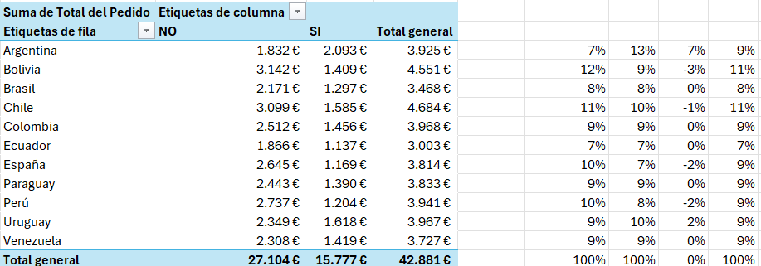
Desglose por Tipo de Pedido
 | Total
Almuerzo | 25,324 €
Cena | 9,157 €
Desayuno | 8,400 €
Número de Órdenes por Mesero
 | Total
Mesero_1 | 138
Mesero_2 | 192
Mesero_3 | 158
Mesero_4 | 149
Mesero_5 | 130
Desglose por Cobro Efectuado
 | Suma de Total del Pedido | Recuento de Número de Orden
NO | 27,104 € | 361
SI | 15,777 € | 406
Total de Órdenes
767

Media de Comensales
3

Ticket Medio
56€

Facturación Total
106.327€

Desglose de Propinas
 | Total
Almuerzo | 13,964 €
Cena | 4,681 €
Desayuno | 4,183 €
Desglose País Orígen
 | Total
Argentina | 3,925 €
Bolivia | 4,551 €
Brasil | 3,468 €
Chile | 4,684 €
Colombia | 3,968 €
Ecuador | 3,003 €
España | 3,814 €
Paraguay | 3,833 €
Perú | 3,941 €
Uruguay | 3,967 €
Venezuela | 3,727 €

Coste Total
63.446€

Margen
42.881€

Desglose de Método de Pago
 | Total
Efectivo | 92
Tarjeta de crédito | 525
Tarjeta de débito | 150
Desglose Tipo de Servicio y Día de la Semana
 | Total
Almuerzo | 5186
Cena | 1672
Desayuno | 1370
Almuerzo | 5442
Cena | 2349
Desayuno | 2120
Almuerzo | 1923
Cena | 489
Desayuno | 939
Almuerzo | 1397
Cena | 693
Desayuno | 1007
Almuerzo | 2883
Cena | 954
Desayuno | 480
Almuerzo | 4381
Cena | 1507
Desayuno | 1260
Almuerzo | 4112
Cena | 1493
Desayuno | 1224

Comentarios:
Se observó que los meseros 2 y 3 cuentan con una levemente mayor carga de trabajo lo que podría explicar su mayor porcentaje de comandas no cobradas (25% y 22% respectivamente frente al 17-18% de sus compañeros) y cuentan con una carga del (25% y 21% frente al 17-19% de sus compañeros)
Se ha observado también que el tipo de servicio que cuenta con más impagos relativamente hablando son las cenas ya que los otros tipos de servicios, mantienen el porcentaje de cobrados mayor a los no cobrados y no se desvían significativamente de sus proporciones totales lo que en el caso de las cenas no se cumple.
Además, analizando el tiempo de preparación, observamos que los impagos incrementan a la vez que incrementa el tiempo de preparación del pedido.
Me percaté sumado a lo anterior de que las mesas con 1, 4 y 5 comensales eran las más propensas al impago relativamente hablando. Esto podría tener sentido ya que por una parte al ser una persona el comensal puede gestionar un impago de manera más eficaz que si fuera en grupo. Por otro lado a más comensales, más platos que preparar.
Otra posible causa puede ser la distribución de las mesas lo que podría afectar directamente a la atención recibida (Si lo sumamos a los meseros sobrecargados puede que sea una posible explicación al impago. También podría ser que estén menos vigiladas y se cometan más "simpas"). Al estudiarlo, observamos que las mesas 3,8,10,11,12,14,16,18 y 20 son donde más impagos relativamente se cometen.
En términos relativos los días que más impagos se cometen son los cercanos al fin de semana (Viernes,sabado, domingo y lunes)Quizá porque al estar en el aeropuerto, los viernes hay más afluencia de viajeros (ida) al igual que los domingos y lunes (vuelta).
Por último; Bolivia, Chile, España y Perú parecen ser los países de origen que cuentan con más impagos relativos.
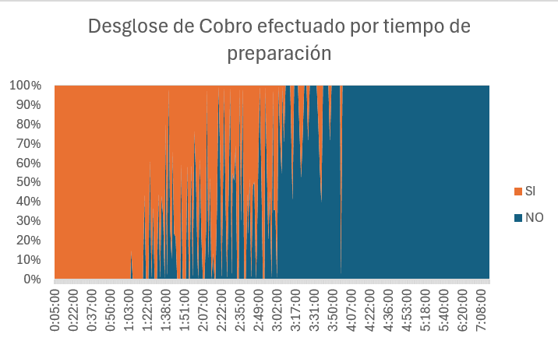

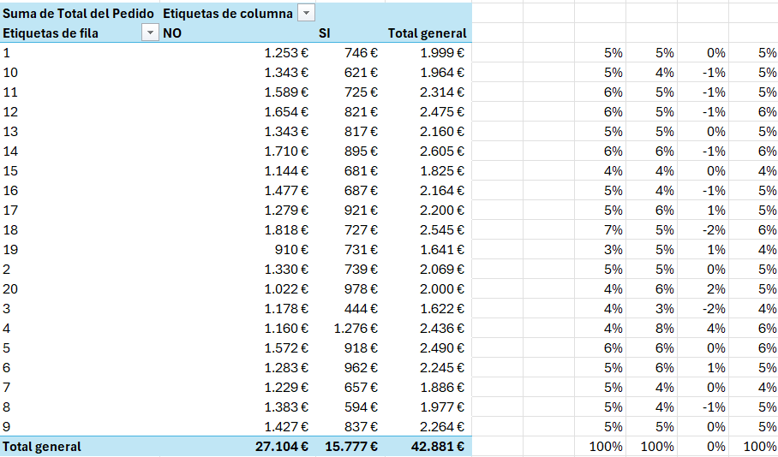

Recomendaciones:
Una posible solución sería tratar de cobrar por adelantado a los clientes como se hacen en algunas cadenas de comida rápida. Sin embargo, esta "solución" no se podría implantar en todo tipos de restaurantes, además de que se podrían estar ignorando los verdaderos problemas (Por ejemplo: Tiempo excesivo de espera, mala calidad de la comida o mal servicio al cliente) por lo que no sería la opción más recomendable. A pesar de esto, lo que si podría resultar de ayuda sería ofrecer descuentos o promociones para aquellos comensales que paguen inmediatamente después del servicio con el uso de tarjetas de débito o crédito ya que según los datos muestran más efectividad en los pagos.
Otra solución, sería revisar la colocación de las mesas y asegurarse de que no hay puntos ciegos o fuera del campo de visión de los camareros tanto con fines de vigilancia como con el fin de mejorar la atención a los comensales. Además, con una charla y mejora de la formación de los camareros junto con una reorganización del personal, para evitar las sobrecargas de trabajo estableciendo quizá un sistema de soporte entre camareros en las horas punta y una vigilancia extra durante las cenas, se podría acabar con el problema. Del mimso modo, ejecutar un plan especifico de acción para la gestión de los distintos tiempos de preparación en función del número de comensales podría resultar en una reducción en el número de impagos.
Finalmente, se podría mejorar el seguimiento de los pagos en función del país de origen pero debido a las dificultades de identificación de la nacionalidad y a la facilidad de caer en actitudes discriminatorias quizá no sería uno de los focos de atención principales.

